NETWORKDAYS
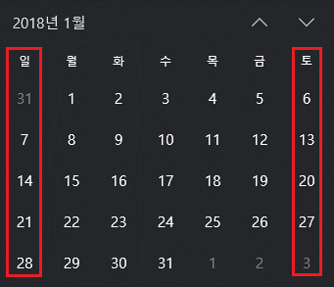
엑셀 NETWORKDAYS 함수
 |  |  | 토/일요일을 뺀 작업일수
 | 시작일 | 종료일 | =NETWORKDAYS(B4,C4)
 | 2018-01-01 | 2018-01-31 | 23

 |  |  | 세번째 인수 holiday를 사용할 경우
 | 시작일 | 종료일 | =NETWORKDAYS(B9,C9,B12:B13)
 | 2018-01-01 | 2018-01-31 | 21

 | 휴무일
 | 2018-01-02
 | 2018-01-03

이 파일에 대한 설명은 http://xlworks.net에 가면 볼 수 있습니다.
http://xlworks.net/
©http://xlworks.net

NETWORKDAYS.INTL
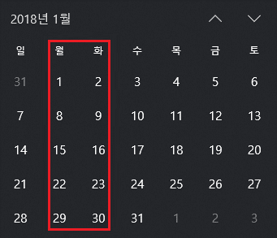
엑셀 NETWORKDAYS.INTL 함수
 |  |  | 세번째 인수를 숫자로 입력한 경우 : 월/화를 주말로 계산했을 때 1월의 작업일수
 | 시작일 | 종료일 | =NETWORKDAYS.INTL(B4,C4,3)
 | 2018-01-01 | 2018-01-31 | 21
 |  |  | *세번째 인수 "3"은 월/화가 주말을 의미함

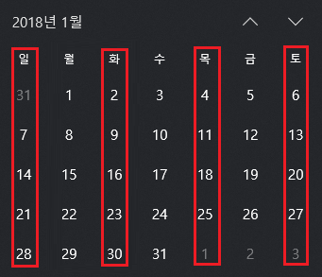
 |  |  | 세번째 인수를 문자열로 입력한 경우 : 화/목/토/일을 주말로 계산하고 월/수/금만 근무하는 경우
 | 시작일 | 종료일 | =NETWORKDAYS.INTL(B15,C15,"0101011")
 | 2018-01-01 | 2018-01-31 | 14

이 파일에 대한 설명은 http://xlworks.net에 가면 볼 수 있습니다.
http://xlworks.net/
©http://xlworks.net

NETWORKDAYS.INTL 응용
엑셀 NETWORKDAYS.INTL 함수 응용
 | CASE | 월 | 화 | 수 | 목 | 금 | 토 | 일 | Weekend 인수 | 시작일 | 종료일 | 작업일수 | 휴무일
 | 1 | 작업 |  | 작업 |  | 작업 |  |  | 0101011 | 2018-02-01 | 2018-02-28 | 11 | 설연휴 | 2018-02-15
 | 2 |  | 작업 |  | 작업 |  | 작업 |  | 1010101 | 2018-02-01 | 2018-02-28 | 10 | 설날 | 2018-02-16
 | 3 | 작업 | 작업 |  | 작업 | 작업 |  |  | 0010011 | 2018-02-01 | 2018-02-28 | 14 | 설연휴 | 2018-02-17
 | 4 | 작업 | 작업 | 작업 | 작업 | 작업 | 작업 | 작업 | 0000000 | 2018-02-01 | 2018-02-28 | 25
 | 5 |  |  |  |  |  | 작업 | 작업 | 1111100 | 2018-02-01 | 2018-02-28 | 7

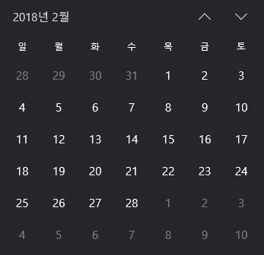

이 파일에 대한 설명은 http://xlworks.net에 가면 볼 수 있습니다.
http://xlworks.net/
©http://xlworks.net

